パンフあたま
2020 岐阜ジュニアバドミントン大会
(小学生単の部)

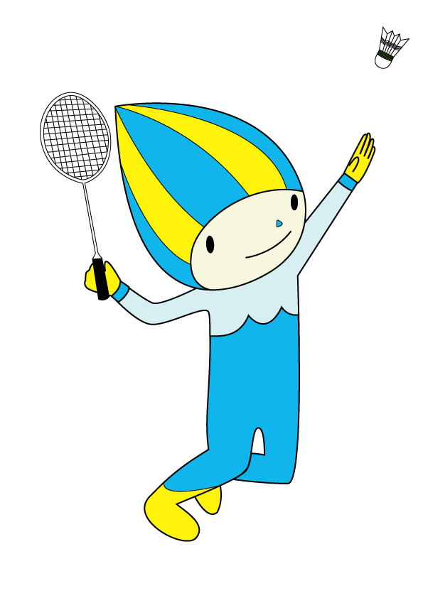

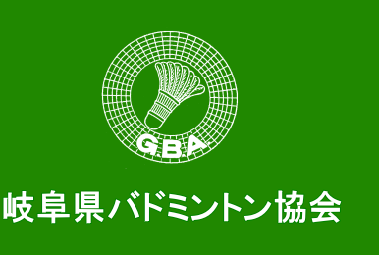




期 日 | 令和 ３年 １月１０日（日）

場 所 | 岐阜メモリアルセンター（で愛・ふれ愛ドーム）

主 催 | 岐阜県バドミントン協会

主 管 | 岐阜県小学生バドミントン連盟

後 援 | 岐阜県教育委員会

協 賛 |  | ヨネックス株式会社

で愛ドームコート・座席表
 |  |  |  |  |  |  | 東

・座席は地区ごとに指定します。
・通路より下段は「応援席」とします。
・応援席には荷物を置かないでください。
・必ず着席して応援をしてください。

西濃地区・飛騨地区

 |  |  |  |  |  |  |  |  |  |  | ｆｆｆ

退場

 |  |  | 6コート | 5コート |  | 4コート |  | 3コート | 2コート | 1コート

 | 1 |  |  |  |  |  |  |  |  |  |  | 52

北
 |  |  |  |  |  |  |  |  |  |  |  | 南

 | 52 |  |  |  |  |  |  |  |  |  |  | 1

 |  |  | 12コート | 11コート |  | 10コート |  | 9コート | 8コート | 7コート

 |  |  |  |  | 本部
 |  | 選手控え

入場

岐阜地区・中濃地区・東濃地区

 |  |  |  |  |  |  | 西

ふれ愛ドームコート
 |  |  | 東

退場

 | 5コート | 4コート |  | 3コート | 2コート | 1コート

 |  |  |  |  |  |  | 本部

北
 |  |  |  |  |  |  |  | 南

 |  |  |  |  |  |  |  | 1

 | 10コート | 9コート |  | 8コート | 7コート | 6コート

入場

 |  |  | 西

